Sheet1
开始
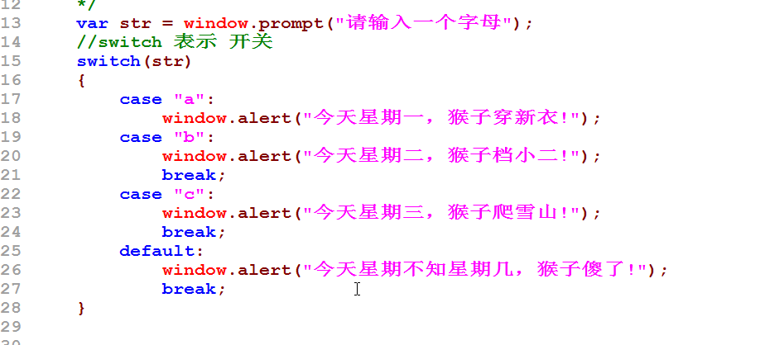

1

2

3
case 1

为真

语句块1
break;
如果没有 break
语句块2
beak;

结束

计算机内存图
i [100]

3
1
2

4

浏览器
泰牛程序员真牛!
泰牛程序员真牛!
泰牛程序员真牛!
关于for循环的总结
1. 语句1，只执行一次，进行初始化
2. 1->2->4
3. 3->2->4 一直执行，指定条件2不成立，就会退出整个for循环

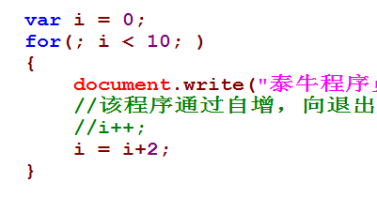

网页
泰牛程序员真牛!
泰牛程序员真牛!
泰牛程序员真牛!
泰牛程序员真牛!
泰牛程序员真牛!

